Vraag 4
Toegekende bedragen waarvoor het OCMW een aanvraag tot recuperatie in het kader van minimumlevering aardgas heeft ingediend bij de netbeheerder

De bepaling van het type woning gebeurt adhv het door het OCMW toegekende bedrag
De bedragen zijn gewogen gemiddelde bedragen

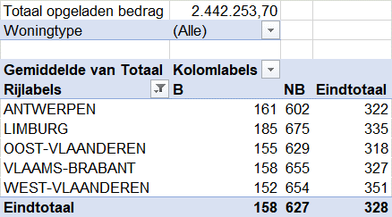
Winter 2021 - 2022 : totaal opgeladen bedrag = € 2.442.253,70 (Voorlopige toestand 27/06/2022)
Toegekende bedragen waarvoor het OCMW een aanvraag tot recuperatie in het kader van minimumlevering aardgas heeft ingediend bij de netbeheerder
Opgesplitst per provincie en type klant

Provincie | Totaal klanten | Beschermde klanten | Niet - beschermde klanten
Antwerpen | 322 | 161 | 602
Limburg | 335 | 185 | 675
Oost - Vlaanderen | 318 | 155 | 629
Vlaams - Brabant | 327 | 158 | 655
West - Vlaanderen | 351 | 152 | 654
Globaal gemiddelde | 328 | 158 | 627

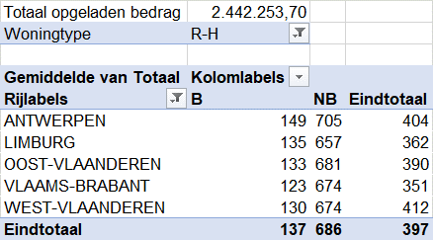
Toegekende bedragen in type rijhuis of hoekhuis waarvoor het OCMW een aanvraag tot recuperatie in het kader van minimumlevering aardgas heeft ingediend bij de netbeheerder
Opgesplitst per provincie en type klant

Provincie | Totaal klanten | Beschermde klanten | Niet - beschermde klanten
Antwerpen | 404 | 149 | 705
Limburg | 362 | 135 | 657
Oost - Vlaanderen | 390 | 133 | 681
Vlaams - Brabant | 351 | 123 | 674
West - Vlaanderen | 412 | 130 | 674
Eindtotaal | 397 | 137 | 686

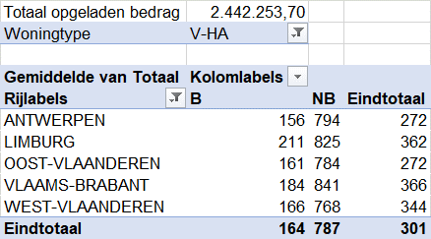
Toegekende bedragen in type vrijstaand of halfopen huis waarvoor het OCMW een aanvraag tot recuperatie in het kader van minimumlevering aardgas heeft ingediend bij de netbeheerder
Opgesplitst per provincie en type klant

Provincie | Totaal klanten | Beschermde klanten | Niet - beschermde klanten
Antwerpen | 272 | 156 | 794
Limburg | 362 | 211 | 825
Oost - Vlaanderen | 272 | 161 | 784
Vlaams - Brabant | 366 | 184 | 841
West - Vlaanderen | 344 | 166 | 768
Eindtotaal | 301 | 164 | 787


Toegekende bedragen in type appartement waarvoor het OCMW een aanvraag tot recuperatie in het kader van minimumlevering aardgas heeft ingediend bij de netbeheerder
Opgesplitst per provincie en type klant

Provincie | Totaal klanten | Beschermde klanten | Niet - beschermde klanten
Antwerpen | 297 | 173 | 471
Limburg | 257 | 180 | 465
Oost - Vlaanderen | 277 | 169 | 460
Vlaams - Brabant | 261 | 153 | 467
West - Vlaanderen | 269 | 152 | 460
Eindtotaal | 284 | 168 | 466

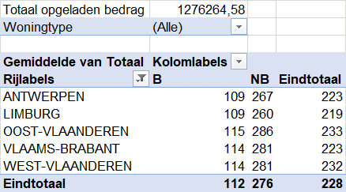
Winter 2020 - 2021 : totaal opgeladen bedrag = € 1.276.264,58
Toegekende bedragen waarvoor het OCMW een aanvraag tot recuperatie in het kader van minimumlevering aardgas heeft ingediend bij de netbeheerder
Opgesplitst per provincie en type klant

Provincie | Totaal klanten | Beschermde klanten | Niet - beschermde klanten
Antwerpen | 223 | 109 | 267
Limburg | 219 | 109 | 260
Oost - Vlaanderen | 233 | 115 | 286
Vlaams - Brabant | 223 | 114 | 281
West - Vlaanderen | 232 | 114 | 281
Globaal gemiddelde | 228 | 112 | 276
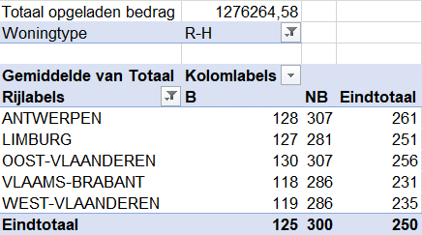
Toegekende bedragen in type rijhuis of hoekhuis waarvoor het OCMW een aanvraag tot recuperatie in het kader van minimumlevering aardgas heeft ingediend bij de netbeheerder
Opgesplitst per provincie en type klant

Provincie | Totaal klanten | Beschermde klanten | Niet - beschermde klanten
Antwerpen | 261 | 128 | 307
Limburg | 251 | 127 | 281
Oost - Vlaanderen | 256 | 130 | 307
Vlaams - Brabant | 231 | 118 | 286
West - Vlaanderen | 235 | 119 | 286
Eindtotaal | 250 | 125 | 300
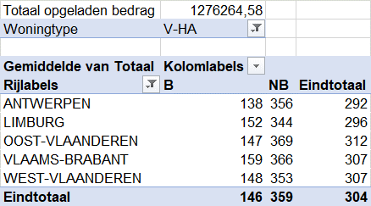
Toegekende bedragen in type vrijstaand of halfopen huis waarvoor het OCMW een aanvraag tot recuperatie in het kader van minimumlevering aardgas heeft ingediend bij de netbeheerder
Opgesplitst per provincie en type klant

Provincie | Totaal klanten | Beschermde klanten | Niet - beschermde klanten
Antwerpen | 292 | 138 | 356
Limburg | 296 | 152 | 344
Oost - Vlaanderen | 312 | 147 | 369
Vlaams - Brabant | 307 | 159 | 366
West - Vlaanderen | 307 | 148 | 353
Eindtotaal | 304 | 146 | 359

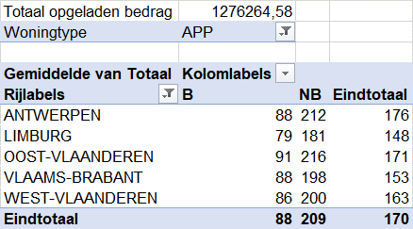
Toegekende bedragen in type appartement waarvoor het OCMW een aanvraag tot recuperatie in het kader van minimumlevering aardgas heeft ingediend bij de netbeheerder
Opgesplitst per provincie en type klant

Provincie | Totaal klanten | Beschermde klanten | Niet - beschermde klanten
Antwerpen | 176 | 88 | 212
Limburg | 148 | 79 | 181
Oost - Vlaanderen | 171 | 91 | 216
Vlaams - Brabant | 153 | 88 | 198
West - Vlaanderen | 163 | 86 | 200
Eindtotaal | 170 | 88 | 209

Winter 2019 - 2020 : totaal opgeladen bedrag = € 1.594.085,58
Toegekende bedragen waarvoor het OCMW een aanvraag tot recuperatie in het kader van minimumlevering aardgas heeft ingediend bij de netbeheerder
Opgesplitst per provincie en type klant

Provincie | Totaal klanten | Beschermde klanten | Niet - beschermde klanten
Antwerpen | 288 | 190 | 323
Limburg | 298 | 197 | 336
Oost - Vlaanderen | 300 | 205 | 345
Vlaams - Brabant | 285 | 185 | 338
West - Vlaanderen | 298 | 202 | 343
Globaal gemiddelde | 294 | 198 | 335

Toegekende bedragen in type rijhuis of hoekhuis waarvoor het OCMW een aanvraag tot recuperatie in het kader van minimumlevering aardgas heeft ingediend bij de netbeheerder
Opgesplitst per provincie en type klant

Provincie | Totaal klanten | Beschermde klanten | Niet - beschermde klanten
Antwerpen | 340 | 232 | 374
Limburg | 310 | 193 | 354
Oost - Vlaanderen | 328 | 229 | 375
Vlaams - Brabant | 298 | 194 | 353
West - Vlaanderen | 304 | 217 | 341
Eindtotaal | 323 | 223 | 364

Toegekende bedragen in type vrijstaand of halfopen huis waarvoor het OCMW een aanvraag tot recuperatie in het kader van minimumlevering aardgas heeft ingediend bij de netbeheerder
Opgesplitst per provincie en type klant

Provincie | Totaal klanten | Beschermde klanten | Niet - beschermde klanten
Antwerpen | 389 | 251 | 432
Limburg | 380 | 235 | 435
Oost - Vlaanderen | 394 | 267 | 447
Vlaams - Brabant | 384 | 250 | 444
West - Vlaanderen | 391 | 251 | 442
Eindtotaal | 390 | 255 | 440

Toegekende bedragen in type appartement waarvoor het OCMW een aanvraag tot recuperatie in het kader van minimumlevering aardgas heeft ingediend bij de netbeheerder
Opgesplitst per provincie en type klant

Provincie | Totaal klanten | Beschermde klanten | Niet - beschermde klanten
Antwerpen | 231 | 154 | 261
Limburg | 204 | 163 | 220
Oost - Vlaanderen | 226 | 155 | 261
Vlaams - Brabant | 199 | 139 | 236
West - Vlaanderen | 211 | 153 | 248
Eindtotaal | 224 | 154 | 256

Winter 2018 - 2019 : totaal opgeladen bedrag = € 1.941.421,48
Toegekende bedragen waarvoor het OCMW een aanvraag tot recuperatie in het kader van minimumlevering aardgas heeft ingediend bij de netbeheerder
Opgesplitst per provincie en type klant

Provincie | Totaal klanten | Beschermde klanten | Niet - beschermde klanten
Antwerpen | 330 | 208 | 368
Limburg | 350 | 208 | 383
Oost - Vlaanderen | 332 | 225 | 380
Vlaams - Brabant | 332 | 206 | 389
West - Vlaanderen | 339 | 230 | 385
Globaal gemiddelde | 333 | 219 | 377

Toegekende bedragen in type rijhuis of hoekhuis waarvoor het OCMW een aanvraag tot recuperatie in het kader van minimumlevering aardgas heeft ingediend bij de netbeheerder
Opgesplitst per provincie en type klant

Provincie | Totaal klanten | Beschermde klanten | Niet - beschermde klanten
Antwerpen | 392 | 244 | 428
Limburg | 374 | 239 | 420
Oost - Vlaanderen | 367 | 244 | 421
Vlaams - Brabant | 346 | 208 | 406
West - Vlaanderen | 356 | 248 | 398
Eindtotaal | 370 | 243 | 417

Toegekende bedragen in type vrijstaand of halfopen huis waarvoor het OCMW een aanvraag tot recuperatie in het kader van minimumlevering aardgas heeft ingediend bij de netbeheerder
Opgesplitst per provincie en type klant

Provincie | Totaal klanten | Beschermde klanten | Niet - beschermde klanten
Antwerpen | 443 | 303 | 483
Limburg | 442 | 262 | 464
Oost - Vlaanderen | 415 | 283 | 470
Vlaams - Brabant | 454 | 298 | 503
West - Vlaanderen | 420 | 289 | 465
Eindtotaal | 430 | 290 | 476

Toegekende bedragen in type appartement waarvoor het OCMW een aanvraag tot recuperatie in het kader van minimumlevering aardgas heeft ingediend bij de netbeheerder
Opgesplitst per provincie en type klant

Provincie | Totaal klanten | Beschermde klanten | Niet - beschermde klanten
Antwerpen | 266 | 172 | 299
Limburg | 235 | 149 | 257
Oost - Vlaanderen | 253 | 178 | 288
Vlaams - Brabant | 229 | 160 | 269
West - Vlaanderen | 238 | 167 | 277
Eindtotaal | 255 | 172 | 290

Winter 2017 - 2018 : totaal opgeladen bedrag = € 1.684.513,87
Toegekende bedragen waarvoor het OCMW een aanvraag tot recuperatie in het kader van minimumlevering aardgas heeft ingediend bij de netbeheerder
Opgesplitst per provincie en type klant

Provincie | Totaal klanten | Beschermde klanten | Niet - beschermde klanten
Antwerpen | 305 | 185 | 338
Limburg | 288 | 181 | 318
Oost - Vlaanderen | 311 | 201 | 358
Vlaams - Brabant | 301 | 190 | 348
West - Vlaanderen | 312 | 209 | 365
Globaal gemiddelde | 307 | 196 | 348

Toegekende bedragen in type rijhuis of hoekhuis waarvoor het OCMW een aanvraag tot recuperatie in het kader van minimumlevering aardgas heeft ingediend bij de netbeheerder
Opgesplitst per provincie en type klant

Provincie | Totaal klanten | Beschermde klanten | Niet - beschermde klanten
Antwerpen | 359 | 218 | 391
Limburg | 288 | 209 | 299
Oost - Vlaanderen | 339 | 218 | 393
Vlaams - Brabant | 317 | 205 | 363
West - Vlaanderen | 323 | 220 | 372
Eindtotaal | 339 | 218 | 383

Toegekende bedragen in type vrijstaand of halfopen huis waarvoor het OCMW een aanvraag tot recuperatie in het kader van minimumlevering aardgas heeft ingediend bij de netbeheerder
Opgesplitst per provincie en type klant

Provincie | Totaal klanten | Beschermde klanten | Niet - beschermde klanten
Antwerpen | 407 | 251 | 454
Limburg | 363 | 216 | 406
Oost - Vlaanderen | 400 | 271 | 445
Vlaams - Brabant | 390 | 248 | 448
West - Vlaanderen | 382 | 272 | 425
Eindtotaal | 394 | 259 | 440

Toegekende bedragen in type appartement waarvoor het OCMW een aanvraag tot recuperatie in het kader van minimumlevering aardgas heeft ingediend bij de netbeheerder
Opgesplitst per provincie en type klant

Provincie | Totaal klanten | Beschermde klanten | Niet - beschermde klanten
Antwerpen | 247 | 152 | 276
Limburg | 208 | 141 | 232
Oost - Vlaanderen | 235 | 152 | 272
Vlaams - Brabant | 218 | 135 | 256
West - Vlaanderen | 227 | 157 | 281
Eindtotaal | 238 | 151 | 272

